Đăng ký
Project Name | PHÁT TRIỂN WEBSITE THƯƠNG MẠI ĐIỆN TỬ CHO THIẾT BỊ ĐIỆN TỬ - TÍCH HỢP AI CHATBOT VÀ THANH TOÁN TRỰC TUYẾN
Module Code | Đăng ký
 | Hoàn thành | Lỗi | Chưa kiểm tra | Bị chăn | Tổng số trường hợp thử nghiệm
Round 1 | 15 | 0 | 0 | 0 | 15
Round 2 | 15 | 0 | 0 | 0 | 15
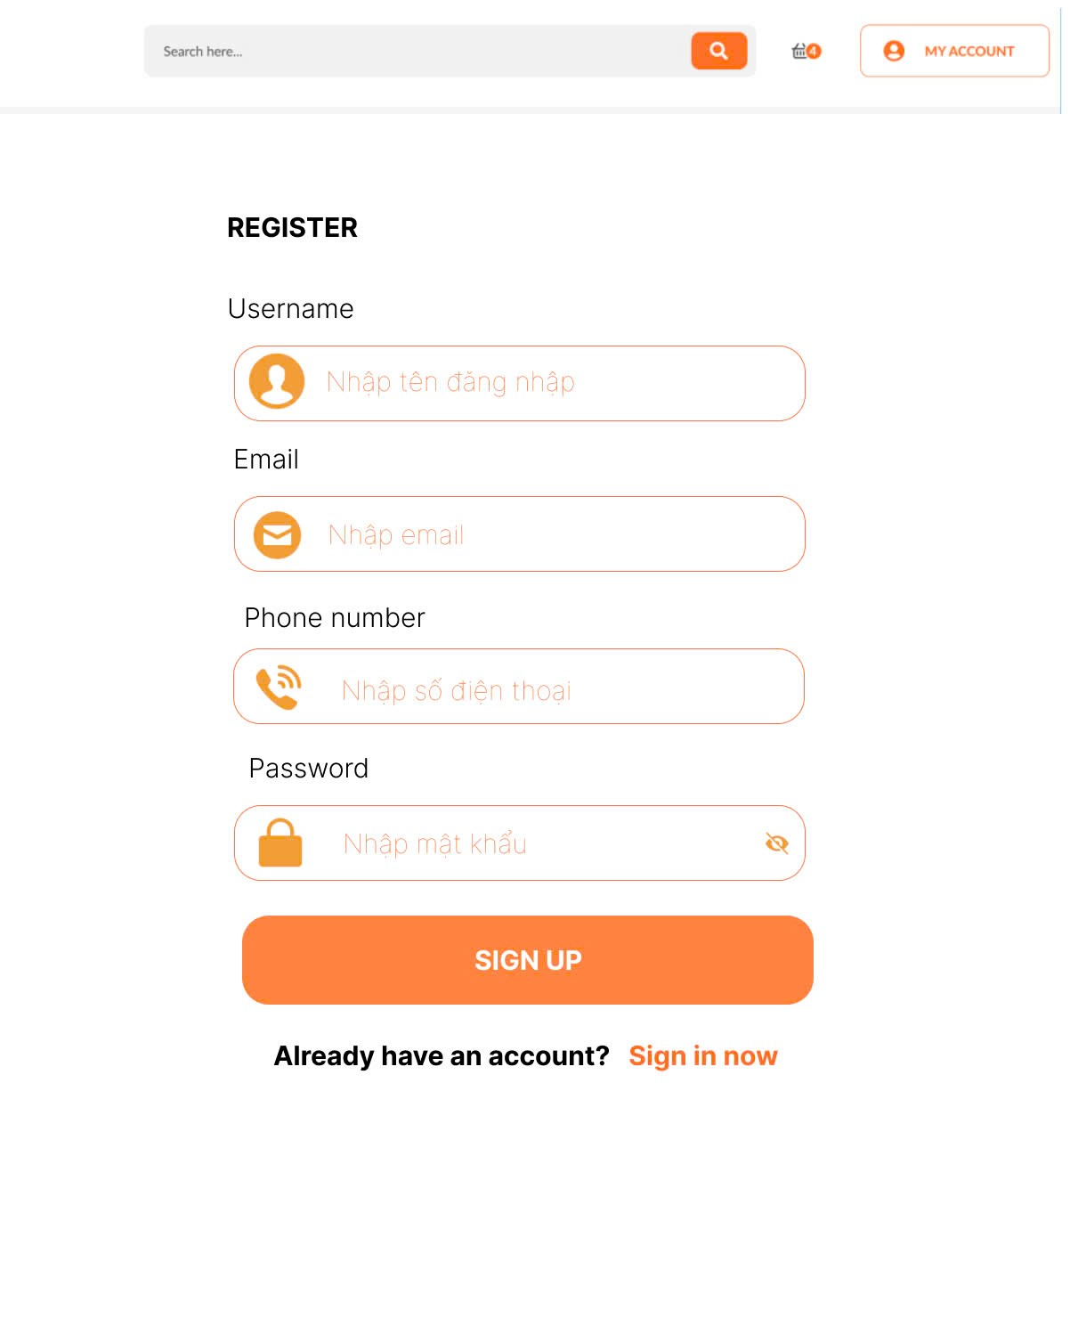
Test Case ID | Mô tả | Hành động | Điều kiện tiên quyết | Kết quả mong đợi | Kết quả thực tế | Kết quả |  |  | Kết quả |  |  | Chú thích
 |  |  |  |  |  | Vòng 1 |  |  | Vòng 2
 |  |  |  |  |  | Trạng thái | Ngày kiểm tra | Người kiểm tra | Trạng thái | Ngày kiểm tra | Người kiểm tra
GUI_SHOW Trang đăng ký
GUI-DK01 | [Register] Label |  |  | -Label : black -Status : enable | -Label : black -Status : enable | Passed | 2025-04-07 | Mùi | Passed | 2025-04-08 | Mùi
GUI-DK02 | [Username] Textbox |  |  | -Placeholder: "Nhập tên đăng nhập" -Text color: light gray -Status: enabled | -Placeholder: "Nhập tên đăng nhập" -Text color: light gray -Status: enabled | Passed | 2025-04-07 | Mùi | Passed | 2025-04-08 | Mùi
GUI-DK03 | [Email] Textbox |  |  | " -Placeholder: ""Nhập email"" -Text color: light gray -Status: enabled" | -Placeholder: "Nhập email" -Text color: light gray -Status: enabled | Passed | 2025-04-07 | Mùi | Passed | 2025-04-08 | Mùi
GUI-DK04 | [Phone number] Textbox |  |  | -Placeholder: "Nhập số điện thoại" -Text color: light gray -Status: enabled | -Placeholder: "Nhập số điện thoại" -Text color: light gray -Status: enabled | Passed | 2025-04-07 | Mùi | Passed | 2025-04-08 | Mùi
GUI-DK05 | [Password] Textbox |  |  | -Placeholder: "Nhập mật khẩu" -Text hidden (●●●●) -Status: enabled | -Placeholder: "Nhập mật khẩu" -Text hidden (●●●●) -Status: enabled | Passed | 2025-04-07 | Mùi | Passed | 2025-04-08 | Mùi
GUI-DK06 | [SIGN UP] Button |  |  | -Button color: orange -Text color: white -Status: enabled | -Button color: orange -Text color: white -Status: enabled | Passed | 2025-04-07 | Mùi | Passed | 2025-04-08 | Mùi
GUI-DK07 | [Sign in now]Link |  |  | -Text color: orange -Clickable -Status: enabled | -Text color: orange -Clickable -Status: enabled | Passed | 2025-04-07 | Mùi | Passed | 2025-04-08 | Mùi
FUNCTION_SHOW Trang đăng ký
FUNC-DK01 | Đăng ký thành công vào trang chủ | 1. Nhập Username, Email, Phone number và Password của người dùng 2. Click "SIGN UP". | Truy cập vào hệ thống | Đi đến trang chủ | Đi đến trang chủ | Passed | 2025-04-07 | Mùi | Passed | 2025-04-08 | Mùi
FUNC-DK02 | Đăng ký thất bại khi Username, Email, Phone number hoặc Password đã tồn tại | 1. Nhập Ussername, Email, Phone number hoặc Password đã tồn tại 2. Click "SIGN UP". | Truy cập vào hệ thống | Hệ thống thông báo lỗi : "Tên đăng nhập, Email, Số điện thoại hoặc mật khẩu đã tồn tại, vui lòng nhập lại" | Hệ thống thông báo lỗi : "Tên đăng nhập, Email, Số điện thoại hoặc mật khẩu đã tồn tại, vui lòng nhập lại" | Passed | 2025-04-07 | Mùi | Passed | 2025-04-08 | Mùi
FUNC-DK03 | Để trống trường "Username" | 1 .Nhập Email, Phone number, Password 2. Không nhập dữ liệu trường "Username". 3. Click "SIGN UP". | Truy cập vào hệ thống | Thông báo lỗi : "Bạn chưa nhập Username" | Thông báo lỗi : "Bạn chưa nhập Username" | Passed | 2025-04-07 | Mùi | Passed | 2025-04-08 | Mùi
FUNC-DK04 | Để trống trường "Email". | 1 .Nhập Username, Phone number, Password 2. Không nhập dữ liệu trường "Email". 3. Click "SIGN UP". | Truy cập vào hệ thống | Thông báo lỗi : "Bạn chưa nhập Email" | Thông báo lỗi : "Bạn chưa nhập Email" | Passed | 2025-04-07 | Mùi | Passed | 2025-04-08 | Mùi
FUNC-DK05 | Để trống trường "Phone number". | 1 .Nhập Username, Email, Password 2. Không nhập dữ liệu trường "Phone number". 3. Click "SIGN UP". | Truy cập vào hệ thống | Thông báo lỗi : "Bạn chưa nhập Phone number" | Thông báo lỗi : "Bạn chưa nhập Phone number" | Passed | 2025-04-07 | Mùi | Passed | 2025-04-08 | Mùi
FUNC-DK06 | Để trống trường "Password". | 1 .Nhập Username, Email, Phone number 2. Không nhập dữ liệu trường "Password". 3. Click "SIGN UP". | Truy cập vào hệ thống | Thông báo lỗi : "Bạn chưa nhập Password" | Thông báo lỗi : "Bạn chưa nhập Password" | Passed | 2025-04-07 | Mùi | Passed | 2025-04-08 | Mùi
FUNC-DK07 | Để trống tất cả các trường dữ liệu | 1. Không nhập dữ liệu trường "Username, Email, Phone number và Password". 2. Click "Sign in". | Truy cập vào hệ thống | Hệ thống thông báo :" Vui lòng nhập User name/ Email/ Phone number/ Password " | Hệ thống thông báo :" Vui lòng nhập User name/ Email/ Phone number/ Password " | Passed | 2025-04-07 | Mùi | Passed | 2025-04-08 | Mùi
FUNC-DK08 | Click vào Sign in now chuyển sang trang đăng nhập | 1. Click "Sign in now". | Truy cập vào hệ thống | Chuyển sang trang đăng nhập thành công | Chuyển sang trang đăng nhập thành công | Passed | 2025-04-07 | Mùi | Passed | 2025-04-08 | Mùi

Đăng nhập
Project Name | PHÁT TRIỂN WEBSITE THƯƠNG MẠI ĐIỆN TỬ CHO THIẾT BỊ ĐIỆN TỬ - TÍCH HỢP AI CHATBOT VÀ THANH TOÁN TRỰC TUYẾN
Module Code | Đăng nhập
 | Hoàn thành | Lỗi | Chưa kiểm tra | Bị chăn | Tổng số trường hợp thử nghiệm
Round 1 | 14 | 0 | 0 | 0 | 14
Round 2 | 7 | 0 | 0 | 0 | 7
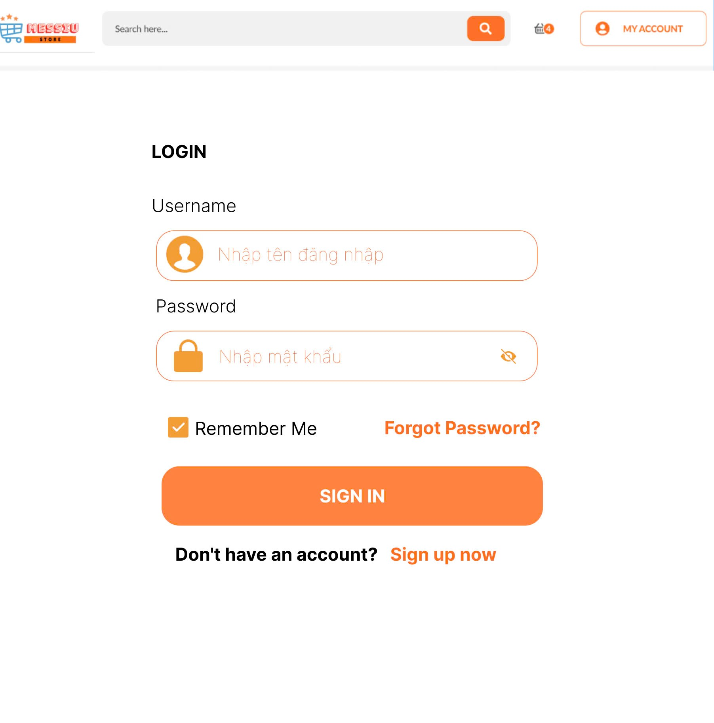
Test Case ID | Mô tả | Hành động | Điều kiện tiên quyết | Kết quả mong đợi | Kết quả thực tế | Kết quả |  |  | Kết quả |  |  | Chú thích
 |  |  |  |  |  | Vòng 1 |  |  | Vòng 2
 |  |  |  |  |  | Trạng thái | Ngày kiểm tra | Người kiểm tra | Trạng thái | Ngày kiểm tra | Người kiểm tra
GUI_SHOW Trang đăng nhập
GUI-DN01 | [Login] Label |  |  | -Label : black -Status : enable | -Label : black -Status : enable | Passed | 2025-04-07 | Mùi | Passed | 2025-04-08 | Mùi
GUI-DN02 | [Username] Textbox |  |  | -Placeholder: "Nhập tên đăng nhập" -Text color: light gray -Status: enabled | -Placeholder: "Nhập tên đăng nhập" -Text color: light gray -Status: enabled | Passed | 2025-04-07 | Mùi | Passed | 2025-04-08 | Mùi
GUI-DN03 | [Password] Textbox |  |  | -Placeholder: "Nhập mật khẩu" -Text hidden (●●●●) -Status: enabled | -Placeholder: "Nhập mật khẩu" -Text hidden (●●●●) -Status: enabled | Passed | 2025-04-07 | Mùi | Passed | 2025-04-08 | Mùi
GUI-DN04 | [Remember me] Checkbox |  |  | -Checkbox visible -Status: enabled -Default: unchecked | -Checkbox visible -Status: enabled -Default: unchecked | Passed | 2025-04-07 | Mùi | Passed | 2025-04-08 | Mùi
GUI-DN05 | [Forget Password]Link |  |  | -Text color: orange -Clickable -Status: enabled | -Text color: orange -Clickable -Status: enabled | Passed | 2025-04-07 | Mùi | Passed | 2025-04-08 | Mùi
GUI-DN06 | [SIGN IN] Button |  |  | -Button color: orange -Text color: white -Status: enabled | -Button color: orange -Text color: white -Status: enabled | Passed | 2025-04-07 | Mùi | Passed | 2025-04-08 | Mùi
GUI-DN07 | [Sign up now]Link |  |  | -Text color: orange -Clickable -Status: enabled | -Text color: orange -Clickable -Status: enabled | Passed | 2025-04-07 | Mùi | Passed | 2025-04-08 | Mùi
FUNCTION_SHOW Trang đăng nhập
FUNC-DN01 | Đăng nhập thành công vào trang chủ | 1. Nhập username và password của admin 2. Click "SIGN IN". | Truy cập vào hệ thống | Đi đến trang chủ | Đi đến trang chủ | Passed | 2025-04-07 | Mùi | Passed | 2025-04-08 | Mùi
FUNC-DN02 | Đăng nhập thất bại khi điền sai Username hoặc Password | 1. Nhập ussername hoặc password sai 2. Click "SIGN IN". | Truy cập vào hệ thống | Hệ thống thông báo lỗi : "Tên đăng nhập hoặc mật khẩu không đúng, vui lòng nhập lại!" | Hệ thống thông báo lỗi : "Tên đăng nhập hoặc mật khẩu không đúng, vui lòng nhập lại!" | Passed | 2025-04-07 | Mùi | Passed | 2025-04-08 | Mùi
FUNC-DN03 | Để trống trường "Password". | 1 .Nhập tên tài khoản 2. Không nhập dữ liệu trường "Password". 3. Click "SIGN IN". | Truy cập vào hệ thống | Thông báo lỗi : "Bạn chưa nhập mật khẩu vàol !" | Thông báo lỗi : "Bạn chưa nhập mật khẩu vàol !" | Passed | 2025-04-07 | Mùi | Passed | 2025-04-08 | Mùi
FUNC-DN04 | Để trống trường "Username" | 1. Để trông trường username | Truy cập vào hệ thống | Hệ thống thông báo lỗi : "Nhập sai tên đăng nhập hoặc mật khẩu,vui lòng nhập lại". | Hệ thống thông báo lỗi : "Nhập sai tên đăng nhập hoặc mật khẩu,vui lòng nhập lại". | Passed | 2025-04-07 | Mùi | Passed | 2025-04-08 | Mùi
FUNC-DN05 | Để trống tất cả các trường dữ liêu | 1 .Không nhập username 2. Không nhập dữ liệu trường "Password". 3. Click "Sign in". | Truy cập vào hệ thống | Hệ thống thông báo :" Vui lòng nhập user name/ password " | Hệ thống thông báo :" Vui lòng nhập user name/ password " | Passed | 2025-04-07 | Mùi | Passed | 2025-04-08 | Mùi
FUNC-DN06 | Click vào Forget Password chuyển sang trang đổi mật khẩu | 1. Click "Forget Password". | Truy cập vào hệ thống | Chuyển sang trang đổi mật khẩu thành công | Chuyển sang trang đổi mật khẩu thành công | Passed | 2025-04-07 | Mùi | Passed | 2025-04-08 | Mùi
FUNC-DN07 | Click vào Sign up now chuyển sang trang đăng ký | 1. Click "Sign up now". | Truy cập vào hệ thống | Chuyển sang trang đăng ký thành công | Chuyển sang trang đăng ký thành công | Passed | 2025-04-07 | Mùi | Passed | 2025-04-08 | Mùi

Đổi mật khẩu
Project Name | PHÁT TRIỂN WEBSITE THƯƠNG MẠI ĐIỆN TỬ CHO THIẾT BỊ ĐIỆN TỬ - TÍCH HỢP AI CHATBOT VÀ THANH TOÁN TRỰC TUYẾN
Module Code | Đổi mật khẩu
 | Hoàn thành | Lỗi | Chưa kiểm tra | Bị chăn | Tổng số trường hợp thử nghiệm
Round 1 | 12 | 0 | 0 | 0 | 12
Round 2 | 12 | 0 | 0 | 0 | 12
 | 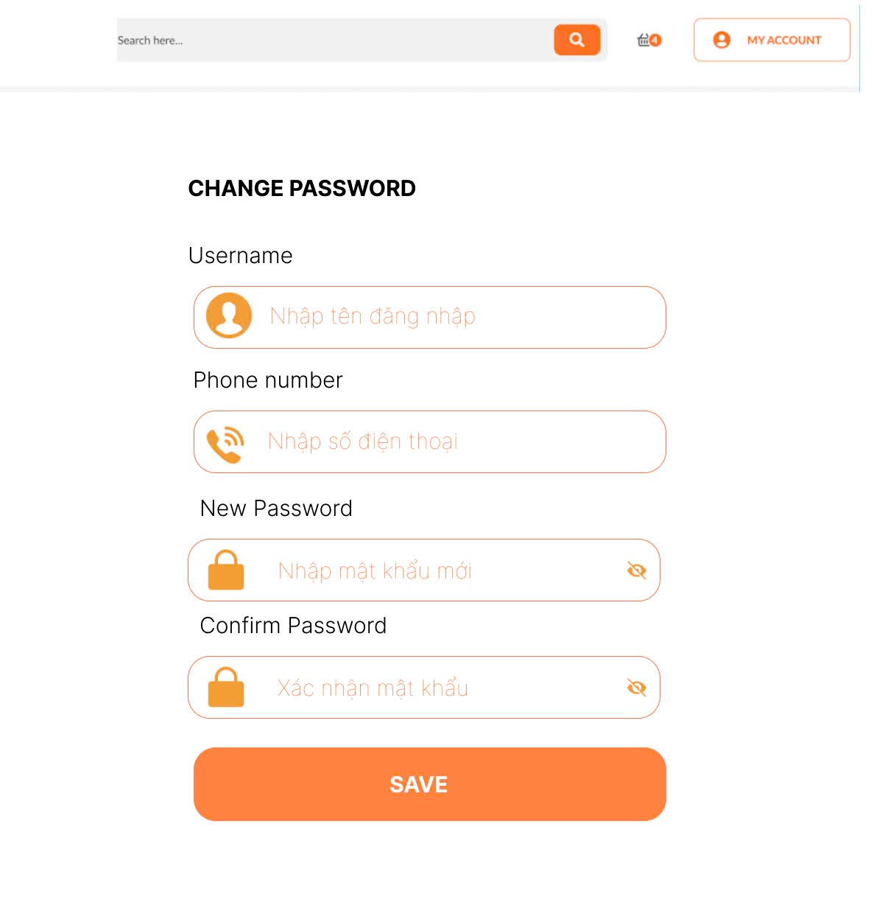
Test Case ID | Mô tả | Quy trình | Điều kiện tiên quyết | Kết quả mong đợi | Kết quả thực tế | Kết quả |  |  | Kết quả |  |  | Chú thích
 |  |  |  |  |  | Vòng 1 |  |  | Vòng 2
 |  |  |  |  |  | Trạng thái | Ngày kiểm tra | Người kiểm tra | Trạng thái | Ngày kiểm tra | Người kiểm tra
GUI_SHOW Đổi mât khẩu
GUI-DMK01 | [CHANGE PASSWORD] Lable |  | Đăng nhập thành công vào hệ thống | -Label color: black -Status: enabled | -Label : black -Status : enable | Passed | 2025-04-07 | Mùi | Passed | 2025-04-09 | Mùi
GUI-DMK02 | [Username] Textbox |  | Đăng nhập thành công vào hệ thống | -Placeholder: "Nhập tên đăng nhập" -Text color: light gray -Status: enabled | -Placeholder: "Nhập tên đăng nhập" -Text color: light gray -Status: enabled | Passed | 2025-04-07 | Mùi | Passed | 2025-04-09 | Mùi
GUI-DMK03 | [Phone number] Textbox |  | Đăng nhập thành công vào hệ thống | -Text color : black -Status : enable | -Label : black -Status : enable | Passed | 2025-04-07 | Mùi | Passed | 2025-04-09 | Mùi
GUI-DMK05 | [New Password] Textbox |  | Đăng nhập thành công vào hệ thống | -Placeholder: "Nhập mật khẩu mới" -Text hidden (●●●●) -Status: enabled | -Placeholder: "Nhập mật khẩu mới" -Text hidden (●●●●) -Status: enabled | Passed | 2025-04-07 | Mùi | Passed | 2025-04-09 | Mùi
GUI-DMK06 | [Confirm Password] Textbox |  | Đăng nhập thành công vào hệ thống | -Placeholder: "Xác nhận mật khẩu" -Text hidden (●●●●) -Status: enabled | -Placeholder: "Xác nhận mật khẩu" -Text hidden (●●●●) -Status: enabled | Passed | 2025-04-07 | Mùi | Passed | 2025-04-09 | Mùi
GUI-DMK07 | [Save] Button |  | Đăng nhập thành công vào hệ thống | -Button color: orange -Text color: white -Status: enabled | -Button color: orange -Text color: white -Status: enabled | Passed | 2025-04-07 | Mùi | Passed | 2025-04-09 | Mùi
FUNCTION_SHOW Đổi mật khẩu
FUNC-DMK01 | Đổi mật khẩu thành công vào trang đăng nhập | 1. Nhập Username, Phone number, New password, Confirm password 2. Click "SAVE" | Đăng nhập thành công vào hệ thống | Các trường nhập dữ liệu"Username, Phone number, New password, Confirm Password hiển thị đúng | Các trường nhập dữ liệu"Username, Phone number, New password, Confirm Password hiển thị đúng | Passed | 2025-04-07 | Mùi | Passed | 2025-04-09 | Mùi
FUNC-DMK02 | Đổi mật khẩu thất bại khi nhập sai Username, Phone number | 1. Nhập ussername hoặc Phone number sai 2. Click "SAVE". | Đăng nhập thành công vào hệ thống | Hệ thống thông báo lỗi : "Username hoặc Phone number, vui lòng nhập lại!" | Hệ thống thông báo lỗi : "Username hoặc Phone number, vui lòng nhập lại!" | Passed | 2025-04-07 | Mùi | Passed | 2025-04-09 | Mùi
FUNC-DMK03 | Kiểm tra thông tin nhập không hợp lệ(Username , Phone number) không tồn tại | 1. Đăng nhập trang web. 2 .Hiển thị trang đổi mật khẩu mới | Đăng nhập thành công vào hệ thống | Hệ thống thông báo lỗi : "Thông tin không hợp lệ và không thực hiện thay đổi mật khẩu" | Hệ thống thông báo lỗi : "Thông tin không hợp lệ và không thực hiện thay đổi mật khẩu" | Passed | 2025-04-07 | Mùi | Passed | 2025-04-09 | Mùi
FUNC-DMK04 | Kiểm tra cập nhật mật khẩu khi thông tin thay đổi | 1. Đăng nhập trang web. 2 .Hiển thị trang đổi mật khẩu mới | Đăng nhập thành công vào hệ thống | Hiển thị mật khẩu đã thay đổi thành công . | Hiển thị mật khẩu đã thay đổi thành công . | Passed | 2025-04-07 | Mùi | Passed | 2025-04-09 | Mùi
FUNC-DMK05 | Kiểm tra khi mật khẩu không đủ(quá ngắn, thiếu ký tự đặt biệt) | 1. Đăng nhập trang web. 2 .Hiển thị trang đổi mật khẩu mới | Đăng nhập thành công vào hệ thống | Hệ thống hiển thị thông báo "Mật khẩu không đủ và yêu cầu nhập lại mật khẩu " | Hệ thống hiển thị thông báo "Mật khẩu không đủ và yêu cầu nhập lại mật khẩu " | Passed | 2025-04-07 | Mùi | Passed | 2025-04-09 | Mùi

Hồ sơ của tôi
Project Name | PHÁT TRIỂN WEBSITE THƯƠNG MẠI ĐIỆN TỬ CHO THIẾT BỊ ĐIỆN TỬ - TÍCH HỢP AI CHATBOT VÀ THANH TOÁN TRỰC TUYẾN
Module Code | Hồ sơ của tôi
 | Hoàn thành | Lỗi | Chưa kiểm tra | Bị chăn | Tổng số trường hợp thử nghiệm
Round 1 | 15 | 0 | 0 | 0 | 15
Round 2 | 15 | 0 | 0 | 0 | 15
 |  | 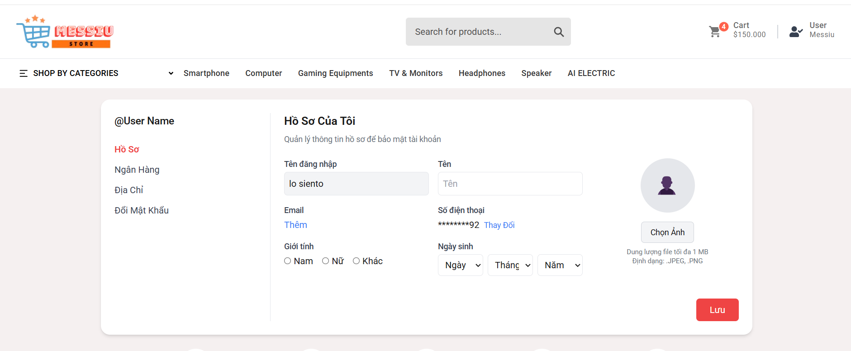
Test Case ID | Mô tả | Hành động | Điều kiện tiên quyết | Kết quả mong đợi | Kết quả thực tế | Kết quả |  |  | Kết quả |  |  | Chú thích
 |  |  |  |  |  | Vòng 1 |  |  | Vòng 2
 |  |  |  |  |  | Trạng thái | Ngày kiểm tra | Người kiểm tra | Trạng thái | Ngày kiểm tra | Người kiểm tra
GUI_SHOW Hồ sơ của tôi
GUI-HS01 | [Hồ sơ của tôi] Label |  |  | -Label : black -Status : enable | -Label : black -Status : enable | Passed | 2025-04-07 | Mùi | Passed | 2025-04-09 | Mùi
GUI-HS02 | [Tên đăng nhập] Textbox |  |  | -Placeholder: "Nhập tên đăng nhập" -Text color: black -Status: enabled | -Placeholder: "Nhập tên đăng nhập" -Text color: black -Status: enabled | Passed | 2025-04-07 | Mùi | Passed | 2025-04-09 | Mùi
GUI-HS03 | [Tên] Textbox |  |  | -Placeholder: "Nhập tên" -Text color: black -Status: enabled | -Placeholder: "Nhập tên" -Text color: black -Status: enabled | Passed | 2025-04-07 | Mùi | Passed | 2025-04-09 | Mùi
GUI-HS04 | [Email] Textbox |  |  | -Placeholder: "Nhập Email" -Text color: black -Status: enabled | -Placeholder: "Nhập Email" -Text color: black -Status: enabled | Passed | 2025-04-07 | Mùi | Passed | 2025-04-09 | Mùi
GUI-HS05 | [Số điện thoại] Textbox |  |  | -Placeholder: "Nhập số điện thoại" -Text color: black -Status: enabled | -Placeholder: "Nhập số điện thoại" -Text color: black -Status: enabled | Passed | 2025-04-07 | Mùi | Passed | 2025-04-09 | Mùi
GUI-HS06 | [Giới tính] RadioButton |  |  | -Text color : black -Status : enable -Background : grey | -Text color : black -Status : enable -Background : grey | Passed | 2025-04-07 | Mùi | Passed | 2025-04-09 | Mùi
GUI-HS07 | [Ngày sinh] Dropdown |  |  | -Text color : black -Status : enable -Background : grey | -Text color : black -Status : enable -Background : grey | Passed | 2025-04-07 | Mùi | Passed | 2025-04-09 | Mùi
GUI-HS08 | [Ảnh] Image |  |  | -Text color : black -Status : enable -Background : grey | -Text color : black -Status : enable -Background : grey | Passed | 2025-04-07 | Mùi | Passed | 2025-04-09 | Mùi
GUI-HS09 | [Lưu] Button |  |  | -Button color: orange -Text color: white -Status: enabled | -Button color: orange -Text color: white -Status: enabled | Passed | 2025-04-07 | Mùi | Passed | 2025-04-09 | Mùi
FUNCTION_SHOW Hồ sơ của tôi
FUNC-HS01 | Xác nhận rằng thông tin người dùng được hiển thị đúng | 1. Đăng nhập vào tài khoản người dùng. 2. Điều hướng đến trang "Hồ Sơ Của Tôi" | Truy cập vào hệ thống | Tên đăng nhập, email, và ngày sinh được hiển thị chính xác | Tên đăng nhập, email, và ngày sinh được hiển thị chính xác | Passed | 2025-04-07 | Mùi | Passed | 2025-04-09 | Mùi
FUNC-HS02 | Kiểm tra khả năng chỉnh sửa thông tin người dùng | 1. Nhấn vào nút "Chỉnh sửa" 2. Thay đổi tên và email 3. Nhấn "Lưu" | Truy cập vào hệ thống | Thông tin được cập nhật và hiển thị chính xác sau khi lưu | Thông tin được cập nhật và hiển thị chính xác sau khi lưu | Passed | 2025-04-07 | Mùi | Passed | 2025-04-09 | Mùi
FUNC-HS03 | Kiểm tra khả năng thêm hoặc chỉnh sửa ngày sinh | 1. Nhấn vào hộp chọn ngày sinh. 2. Chọn ngày, tháng, năm. 3. Nhấn "Lưu" | Truy cập vào hệ thống | Ngày sinh được cập nhật và hiển thị đúng định dạng | Ngày sinh được cập nhật và hiển thị đúng định dạng | Passed | 2025-04-07 | Mùi | Passed | 2025-04-09 | Mùi
FUNC-HS04 | Kiểm tra khả năng chọn giới tính | 1. Chọn giới tính (Nam/Nữ). 2. Nhấn "Lưu" | Truy cập vào hệ thống | Giới tính được lưu và hiển thị chính xác | Giới tính được lưu và hiển thị chính xác | Passed | 2025-04-07 | Mùi | Passed | 2025-04-09 | Mùi
FUNC-HS05 | Kiểm tra thông báo lỗi khi người dùng không điền các trường bắt buộc | 1. Nhấn "Lưu" mà không điền thông tin | Truy cập vào hệ thống | Hệ thống thông báo :" Vui lòng nhập tất cả thông tin " | Hệ thống thông báo :" Vui lòng nhập tất cả thông tin " | Passed | 2025-04-07 | Mùi | Passed | 2025-04-09 | Mùi
FUNC-HS06 | Kiểm tra giao diện của trang trên các thiết bị khác nhau (máy tính, tablet, điện thoại) | 1. Mở trang trên các thiết bị khác nhau | Truy cập vào hệ thống | Giao diện hiển thị đúng và không bị lỗi | Giao diện hiển thị đúng và không bị lỗi | Passed | 2025-04-07 | Mùi | Passed | 2025-04-09 | Mùi

Thông tin ngân hàng
Project Name | PHÁT TRIỂN WEBSITE THƯƠNG MẠI ĐIỆN TỬ CHO THIẾT BỊ ĐIỆN TỬ - TÍCH HỢP AI CHATBOT VÀ THANH TOÁN TRỰC TUYẾN
Module Code | Thông tin ngân hàng
 | Hoàn thành | Lỗi | Chưa kiểm tra | Bị chăn | Tổng số trường hợp thử nghiệm
Round 1 | 15 | 0 | 0 | 0 | 15
Round 2 | 15 | 0 | 0 | 0 | 15
 |  | 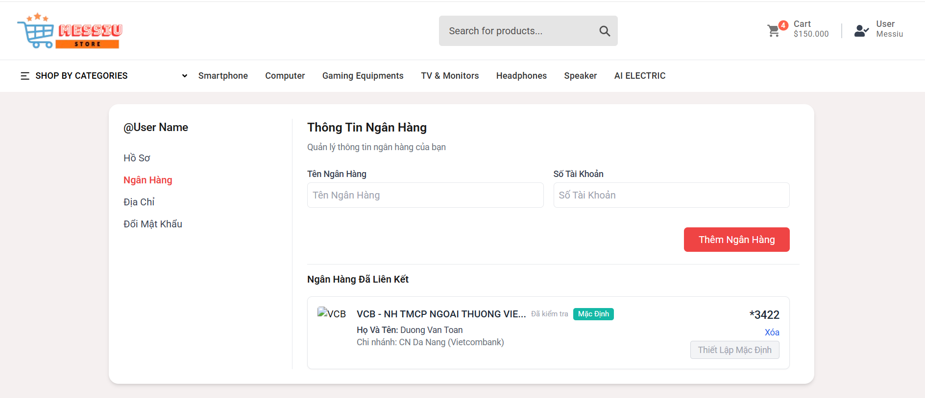
Test Case ID | Mô tả | Hành động | Điều kiện tiên quyết | Kết quả mong đợi | Kết quả thực tế | Kết quả |  |  | Kết quả |  |  | Chú thích
 |  |  |  |  |  | Vòng 1 |  |  | Vòng 2
 |  |  |  |  |  | Trạng thái | Ngày kiểm tra | Người kiểm tra | Trạng thái | Ngày kiểm tra | Người kiểm tra
GUI_SHOW Thông tin ngân hàng
GUI-TTNH01 | [Thông tin ngân hàng] Label |  |  | -Label : black -Status : enable | -Label : black -Status : enable | Passed | 2025-04-07 | Mùi | Passed | 2025-04-09 | Mùi
GUI-TTNH02 | [Tên ngân hàng] Textbox |  |  | -Placeholder: "Nhập tên ngân hàng" -Text color: black -Status: enabled | -Placeholder: "Nhập tên ngân hàng" -Text color: black -Status: enabled | Passed | 2025-04-07 | Mùi | Passed | 2025-04-09 | Mùi
GUI-TTNH03 | [Số tài khoản] Textbox |  |  | -Placeholder: "Nhập số tài khoản" -Text color: black -Status: enabled | -Placeholder: "Nhập số tài khoản" -Text color: black -Status: enabled | Passed | 2025-04-07 | Mùi | Passed | 2025-04-09 | Mùi
GUI-TTNH04 | [Thêm ngân hàng] Button |  |  | -Button color: orange -Text color: white -Status: enabled | -Button color: orange -Text color: white -Status: enabled | Passed | 2025-04-07 | Mùi | Passed | 2025-04-09 | Mùi
GUI-TTNH05 | [Ngân hàng đã liên kết] Label |  |  | -Label : black -Status : enable | -Label : black -Status : enable | Passed | 2025-04-07 | Mùi | Passed | 2025-04-09 | Mùi
GUI-TTNH06 | [Xóa] Button |  |  | -Text color: blue -Status: enabled | -Text color: blue -Status: enabled | Passed | 2025-04-07 | Mùi | Passed | 2025-04-09 | Mùi
GUI-TTNH07 | [Thiết lập mặc định] Button |  |  | -Button color: light grey -Text color: dark gray -Status: enabled | -Button color: light grey -Text color: dark gray -Status: enabled | Passed | 2025-04-07 | Mùi | Passed | 2025-04-09 | Mùi
FUNCTION_SHOW Thông tin ngân hàng
FUNC-TTNH01 | Kiểm tra thông tin ngân hàng được hiển thị đúng | 1. Đăng nhập vào tài khoản người dùng. 2. Điều hướng đến trang "Thông Tin Ngân Hàng" | Truy cập vào hệ thống | Tên ngân hàng và số tài khoản được hiển thị chính xác | Tên ngân hàng và số tài khoản được hiển thị chính xác | Passed | 2025-04-07 | Mùi | Passed | 2025-04-09 | Mùi
FUNC-TTNH02 | Kiểm tra khả năng thêm ngân hàng mới | 1. Nhập tên ngân hàng và số tài khoản. 2. Nhấn vào nút "Thêm Ngân Hàng". | Truy cập vào hệ thống | Ngân hàng mới được thêm vào danh sách và hiển thị chính xác | Ngân hàng mới được thêm vào danh sách và hiển thị chính xác | Passed | 2025-04-07 | Mùi | Passed | 2025-04-09 | Mùi
FUNC-TTNH03 | Kiểm tra thông báo lỗi khi không nhập tên ngân hàng hoặc số tài khoản | 1 . Nhấn "Thêm Ngân Hàng" mà không điền thông tin | Truy cập vào hệ thống | Thông báo lỗi : "Vui lòng nhập tên ngân hàng và số tài khoản" | Thông báo lỗi : "Vui lòng nhập tên ngân hàng và số tài khoản" | Passed | 2025-04-07 | Mùi | Passed | 2025-04-09 | Mùi
FUNC-TTNH04 | Kiểm tra thông báo lỗi khi nhập thông tin không hợp lệ (ký tự đặc biệt) | 1. Nhập tên ngân hàng có ký tự đặc biệt. 2. Nhấn "Thêm Ngân Hàng". | Truy cập vào hệ thống | Hệ thống thông báo lỗi : "Thông tin không hợp lệ,vui lòng nhập lại". | Hệ thống thông báo lỗi : "Thông tin không hợp lệ,vui lòng nhập lại". | Passed | 2025-04-07 | Mùi | Passed | 2025-04-09 | Mùi
FUNC-TTNH05 | Kiểm tra khả năng xóa ngân hàng đã thêm | 1. Nhấn vào nút xóa bên cạnh ngân hàng đã thêm. 2. Xác nhận xóa. | Truy cập vào hệ thống | Ngân hàng được xóa khỏi danh sách và không còn hiển thị | Ngân hàng được xóa khỏi danh sách và không còn hiển thị | Passed | 2025-04-07 | Mùi | Passed | 2025-04-09 | Mùi
FUNC-TTNH06 | Kiểm tra hiển thị khi chưa có ngân hàng nào được thêm | 1. Đăng nhập và truy cập vào trang "Thông Tin Ngân Hàng" khi chưa thêm ngân hàng | Truy cập vào hệ thống | Hiển thị thông báo hoặc thông tin rằng chưa có ngân hàng nào được thêm | Hiển thị thông báo hoặc thông tin rằng chưa có ngân hàng nào được thêm | Passed | 2025-04-07 | Mùi | Passed | 2025-04-09 | Mùi
FUNC-TTNH07 | Kiểm tra giao diện của trang trên các thiết bị khác nhau | 1. Mở trang trên các thiết bị khác nhau | Truy cập vào hệ thống | Giao diện hiển thị đúng và không bị lỗi | Giao diện hiển thị đúng và không bị lỗi | Passed | 2025-04-07 | Mùi | Passed | 2025-04-09 | Mùi
FUNC-TTNH08 | Xác nhận khả năng liên kết ngân hàng với tài khoản người dùng | 1. Thêm ngân hàng mới và liên kết. 2. Kiểm tra xem ngân hàng đã liên kết hiển thị đúng trong danh sách. | Truy cập vào hệ thống | Ngân hàng được liên kết và hiển thị chính xác | Ngân hàng được liên kết và hiển thị chính xác | Passed | 2025-04-07 | Mùi | Passed | 2025-04-09 | Mùi

Địa chỉ
Project Name | PHÁT TRIỂN WEBSITE THƯƠNG MẠI ĐIỆN TỬ CHO THIẾT BỊ ĐIỆN TỬ - TÍCH HỢP AI CHATBOT VÀ THANH TOÁN TRỰC TUYẾN
Module Code | Địa chỉ
 | Hoàn thành | Lỗi | Chưa kiểm tra | Bị chăn | Tổng số trường hợp thử nghiệm
Round 1 | 19 | 0 | 0 | 0 | 19
Round 2 | 19 | 0 | 0 | 0 | 19
 |  | 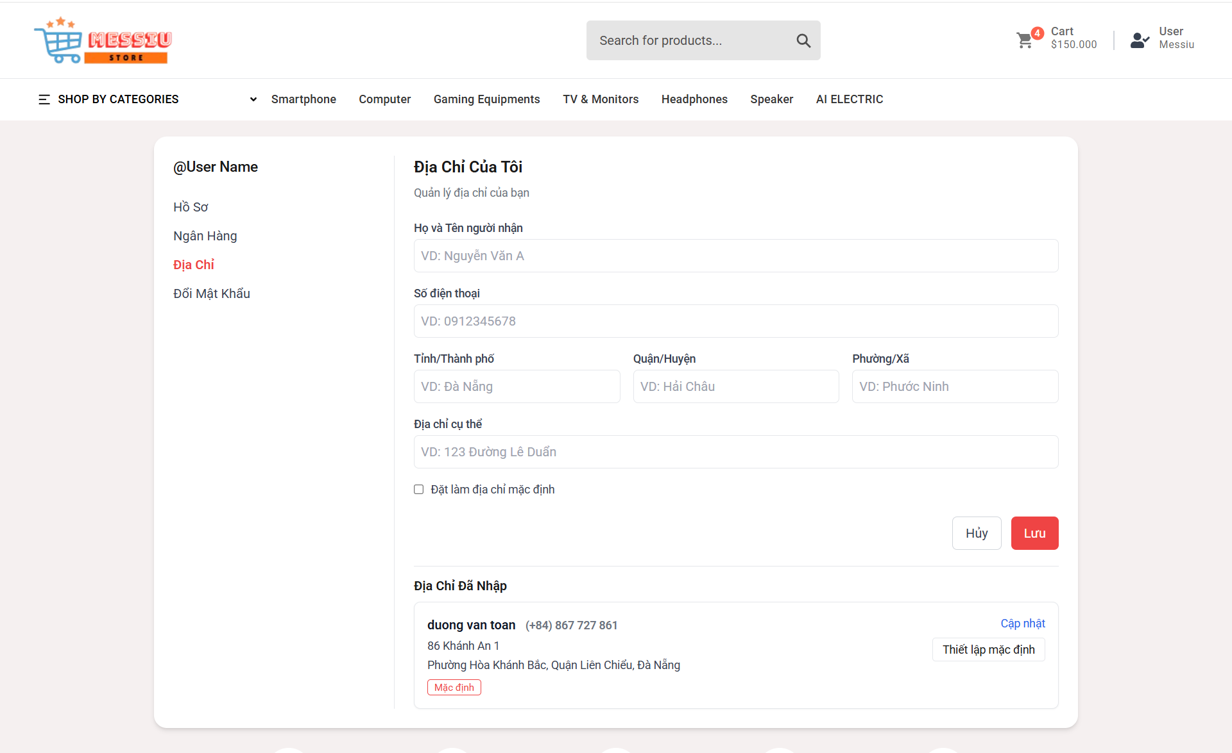
Test Case ID | Mô tả | Hành động | Điều kiện tiên quyết | Kết quả mong đợi | Kết quả thực tế | Kết quả |  |  | Kết quả |  |  | Chú thích
 |  |  |  |  |  | Vòng 1 |  |  | Vòng 2
 |  |  |  |  |  | Trạng thái | Ngày kiểm tra | Người kiểm tra | Trạng thái | Ngày kiểm tra | Người kiểm tra
GUI_SHOW Địa chỉ
GUI-DC01 | [Địa chỉ của tôi] Label |  |  | -Label : black -Status : enable | -Label : black -Status : enable | Passed | 2025-04-07 | Mùi |  | 2025-04-09 | Mùi
GUI-DC02 | [Họ và Tên người nhận] Textbox |  |  | -Placeholder: "Nhập họ và tên người nhận" -Text color: light gray -Status: enabled | -Placeholder: "Nhập họ và tên người nhận" -Text color: light gray -Status: enabled | Passed | 2025-04-07 | Mùi |  | 2025-04-09 | Mùi
GUI-DC03 | [Số điện thoại] Textbox |  |  | -Placeholder: "Nhập số điện thoại" -Text color: light gray -Status: enabled | -Placeholder: "Nhập số điện thoại" -Text color: light gray -Status: enabled | Passed | 2025-04-07 | Mùi |  | 2025-04-09 | Mùi
GUI-DC04 | [Tỉnh/Thành phố] Textbox |  |  | -Placeholder: "Nhập tỉnh/thành phố" -Text color: light gray -Status: enabled | -Placeholder: "Nhập tỉnh/thành phố" -Text color: light gray -Status: enabled | Passed | 2025-04-07 | Mùi |  | 2025-04-09 | Mùi
GUI-DC05 | [Quận/Huyện] Textbox |  |  | -Placeholder: "Nhập quận/huyện" -Text color: light gray -Status: enabled | -Placeholder: "Nhập quận/huyện" -Text color: light gray -Status: enabled | Passed | 2025-04-07 | Mùi |  | 2025-04-09 | Mùi
GUI-DC06 | [Phường/Xã] Textbox |  |  | -Placeholder: "Nhập phường/xã" -Text color: light gray -Status: enabled | -Placeholder: "Nhập phường/xã" -Text color: light gray -Status: enabled | Passed | 2025-04-07 | Mùi |  | 2025-04-09 | Mùi
GUI-DC07 | [Địa chỉ cụ thể] Textbox |  |  | -Placeholder: "Nhập địa chỉ cụ thể" -Text color: light gray -Status: enabled | -Placeholder: "Nhập địa chỉ cụ thể" -Text color: light gray -Status: enabled | Passed | 2025-04-07 | Mùi |  | 2025-04-09 | Mùi
GUI-DC08 | [Đặt làm địa chỉ mặc định] Checkbox |  |  | -Checkbox color: black -Text color: white -Status: enabled | -Checkbox color: black -Text color: white -Status: enabled | Passed | 2025-04-07 | Mùi |  | 2025-04-09 | Mùi
GUI-DC09 | [Hủy] Button |  |  | -Button color: white -Text color: black -Status: enabled | -Button color: white -Text color: black -Status: enabled | Passed | 2025-04-07 | Mùi |  | 2025-04-09 | Mùi
GUI-DC10 | [Lưu] Button |  |  | -Button color: orange -Text color: white -Status: enabled | -Button color: orange -Text color: white -Status: enabled | Passed | 2025-04-07 | Mùi |  | 2025-04-09 | Mùi
GUI-DC11 | [Địa chỉ đã nhập] Label |  |  | -Label : black -Status : enable | -Label : black -Status : enable | Passed | 2025-04-07 | Mùi |  | 2025-04-09 | Mùi
GUI-DC12 | [Cập nhật] Button |  |  | -Text color: blue -Status: enabled | -Text color: blue -Status: enabled | Passed | 2025-04-07 | Mùi |  | 2025-04-09 | Mùi
GUI-DC13 | [Thiết lập mặc định] Button |  |  | -Button color: white -Text color: black -Status: enabled | -Button color: white -Text color: black -Status: enabled | Passed | 2025-04-07 | Mùi |  | 2025-04-09 | Mùi
FUNCTION_SHOW Địa chỉ
FUNC-DC01 | Hiển thị thông tin địa chỉ | 1. Truy cập trang "Địa Chỉ Của Tôi" | Truy cập vào hệ thống | Hiển thị thông tin địa chỉ hiện tại | Hiển thị thông tin địa chỉ hiện tại | Passed | 2025-04-07 | Mùi | Passed | 2025-04-09 | Mùi
FUNC-DC02 | Chỉnh sửa địa chỉ thành công | 1. Nhập tất cả thông tin 2. Nhấn "Lưu" | Truy cập vào hệ thống | Địa chỉ được cập nhật và hiển thị chính xác | Địa chỉ được cập nhật và hiển thị chính xác | Passed | 2025-04-07 | Mùi | Passed | 2025-04-09 | Mùi
FUNC-DC03 | Kiểm tra thông báo lỗi khi không nhập thông tin | 1. Nhấn "Lưu" mà không điền thông tin | Truy cập vào hệ thống | Hiển thị thông báo yêu cầu nhập đầy đủ thông tin | Hiển thị thông báo yêu cầu nhập đầy đủ thông tin | Passed | 2025-04-07 | Mùi | Passed | 2025-04-09 | Mùi
FUNC-DC04 | Kiểm tra thông báo lỗi khi nhập thông tin không hợp lệ (ký tự đặc biệt) | 1. Nhập thông tin có ký tự đặc biệt. 2. Nhấn "Lưu". | Truy cập vào hệ thống | Hiển thị thông báo lỗi về thông tin không hợp lệ | Hiển thị thông báo lỗi về thông tin không hợp lệ | Passed | 2025-04-07 | Mùi | Passed | 2025-04-09 | Mùi
FUNC-DC05 | Kiểm tra không có địa chỉ nào | 1. Truy cập trang "Địa Chỉ Của Tôi" khi chưa thêm địa chỉ | Chưa thêm địa chỉ | Hiển thị thông báo rằng chưa có địa chỉ nào được thêm | Hiển thị thông báo rằng chưa có địa chỉ nào được thêm | Passed | 2025-04-07 | Mùi | Passed | 2025-04-09 | Mùi
FUNC-DC06 | Kiểm tra giao diện trên thiết bị khác nhau | 1. Mở trang trên thiết bị khác nhau | Truy cập vào hệ thống | Giao diện hiển thị đúng trên tất cả các thiết bị | Giao diện hiển thị đúng trên tất cả các thiết bị | Passed | 2025-04-07 | Mùi | Passed | 2025-04-09 | Mùi

Đổi mật khẩu2
Project Name | PHÁT TRIỂN WEBSITE THƯƠNG MẠI ĐIỆN TỬ CHO THIẾT BỊ ĐIỆN TỬ - TÍCH HỢP AI CHATBOT VÀ THANH TOÁN TRỰC TUYẾN
Module Code | Đổi mật khẩu
 | Hoàn thành | Lỗi | Chưa kiểm tra | Bị chăn | Tổng số trường hợp thử nghiệm
Round 1 | 13 | 0 | 0 | 0 | 13
Round 2 | 13 | 0 | 0 | 0 | 13
 |  | 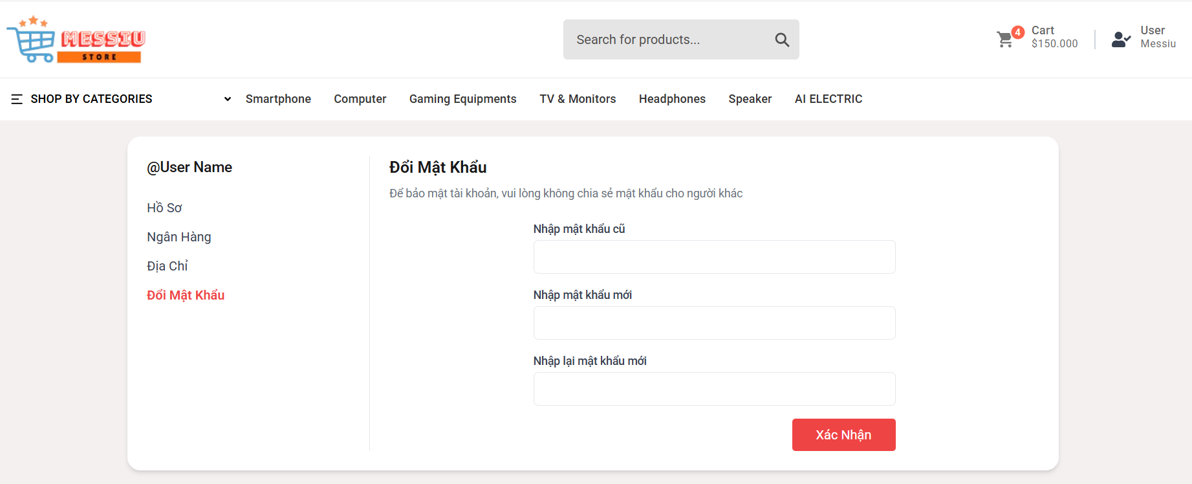
Test Case ID | Mô tả | Quy trình | Điều kiện tiên quyết | Kết quả mong đợi | Kết quả thực tế | Kết quả |  |  | Kết quả |  |  | Chú thích
 |  |  |  |  |  | Vòng 1 |  |  | Vòng 2
 |  |  |  |  |  | Trạng thái | Ngày kiểm tra | Người kiểm tra | Trạng thái | Ngày kiểm tra | Người kiểm tra
GUI_SHOW Đổi mật khẩu
GUI-DMK01 | [Đổi Mật Khẩu] Lable |  | Đăng nhập thành công vào hệ thống | -Label color: black -Status: enabled | -Label color: black -Status: enabled | Passed | 2025-04-07 | Mùi | Passed | 2025-04-09 | Mùi
GUI-DMK02 | [Nhập mật khẩu cũ] Textbox |  | Đăng nhập thành công vào hệ thống | -Placeholder: "Nhập mật khẩu cũ" -Text color: black -Status: enabled | -Placeholder: "Nhập mật khẩu cũ" -Text color: black -Status: enabled | Passed | 2025-04-07 | Mùi | Passed | 2025-04-09 | Mùi
GUI-DMK03 | [Nhập mật khẩu mới] Textbox |  | Đăng nhập thành công vào hệ thống | -Placeholder: "Nhập mật khẩu mới" -Text color: black -Status: enabled | -Placeholder: "Nhập mật khẩu mới" -Text color: black -Status: enabled | Passed | 2025-04-07 | Mùi | Passed | 2025-04-09 | Mùi
GUI-DMK05 | [Nhập lại mật khẩu mới] Textbox |  | Đăng nhập thành công vào hệ thống | -Placeholder: "Nhập lại mật khẩu mới" -Text color: black -Status: enabled | -Placeholder: "Nhập lại mật khẩu mới" -Text color: black -Status: enabled | Passed | 2025-04-07 | Mùi | Passed | 2025-04-09 | Mùi
GUI-DMK06 | [Save] Button |  | Đăng nhập thành công vào hệ thống | -Button color: orange -Text color: white -Status: enabled | -Button color: orange -Text color: white -Status: enabled | Passed | 2025-04-07 | Mùi | Passed | 2025-04-09 | Mùi
FUNCTION_SHOW Đổi mật khẩu
FUNC-DMK01 | Xác nhận tất cả các trường nhập liệu được hiển thị đúng | 1. Truy cập vào trang "Đổi Mật Khẩu" | Đăng nhập thành công vào hệ thống | Các trường "Nhập mật khẩu cũ", "Nhập mật khẩu mới", và "Nhập lại mật khẩu mới" được hiển thị | Các trường "Nhập mật khẩu cũ", "Nhập mật khẩu mới", và "Nhập lại mật khẩu mới" được hiển thị | Passed | 2025-04-07 | Mùi | Passed | 2025-04-09 | Mùi
FUNC-DMK02 | Kiểm tra khả năng đổi mật khẩu với thông tin hợp lệ | 1. Nhập mật khẩu cũ đúng 2. Nhập mật khẩu mới và nhập lại mật khẩu mới trùng khớp 3. Nhấn "Xác Nhận" | Đăng nhập thành công vào hệ thống | Hệ thống thông báo: "Đổi mật khẩu thành công" | Hệ thống thông báo: "Đổi mật khẩu thành công" | Passed | 2025-04-07 | Mùi | Passed | 2025-04-09 | Mùi
FUNC-DMK03 | Kiểm tra thông báo lỗi khi mật khẩu cũ không đúng | 1. Nhập mật khẩu cũ sai. 2. Nhập mật khẩu mới và nhập lại mật khẩu mới. 3. Nhấn "Xác Nhận" | Đăng nhập thành công vào hệ thống | Hệ thống thông báo lỗi : "Mật khẩu cũ không đúng" | Hệ thống thông báo lỗi : "Mật khẩu cũ không đúng" | Passed | 2025-04-07 | Mùi | Passed | 2025-04-09 | Mùi
FUNC-DMK04 | Kiểm tra thông báo lỗi khi nhập mật khẩu mới và mật khẩu xác nhận không trùng khớp | 1. Nhập mật khẩu cũ đúng. 2. Nhập mật khẩu mới và nhập một mật khẩu khác ở trường xác nhận. 3. Nhấn "Xác Nhận" | Đăng nhập thành công vào hệ thống | Hệ thống thông báo lỗi: "Mật khẩu mới và mật khẩu xác nhận phải giống nhau" | Hệ thống thông báo lỗi: "Mật khẩu mới và mật khẩu xác nhận phải giống nhau" | Passed | 2025-04-07 | Mùi | Passed | 2025-04-09 | Mùi
FUNC-DMK05 | Kiểm tra khi mật khẩu không đủ(quá ngắn, thiếu ký tự đặt biệt) | 1. Đăng nhập trang web. 2 .Hiển thị trang đổi mật khẩu mới | Đăng nhập thành công vào hệ thống | Hệ thống hiển thị thông báo "Mật khẩu không đủ và yêu cầu nhập lại mật khẩu " | Hệ thống hiển thị thông báo "Mật khẩu không đủ và yêu cầu nhập lại mật khẩu " | Passed | 2025-04-07 | Mùi | Passed | 2025-04-09 | Mùi
FUNC-DMK06 | Kiểm tra thông báo lỗi khi không điền các trường nhập liệu | 1. Nhấn "Xác Nhận" mà không điền gì vào các trường | Đăng nhập thành công vào hệ thống | Hệ thống thông báo lỗi: "Nhập đầy đủ thông tin" | Hệ thống thông báo lỗi: "Nhập đầy đủ thông tin" | Passed | 2025-04-07 | Mùi | Passed | 2025-04-09 | Mùi
FUNC-DMK07 | Kiểm tra giao diện của trang trên các thiết bị khác nhau (máy tính, tablet, điện thoại) | 1. Mở trang trên các thiết bị khác nhau | Đăng nhập thành công vào hệ thống | Giao diện hiển thị đúng và không bị lỗi | Giao diện hiển thị đúng và không bị lỗi | Passed | 2025-04-07 | Mùi | Passed | 2025-04-09 | Mùi

Nhắn tin
Project Name | PHÁT TRIỂN WEBSITE THƯƠNG MẠI ĐIỆN TỬ CHO THIẾT BỊ ĐIỆN TỬ - TÍCH HỢP AI CHATBOT VÀ THANH TOÁN TRỰC TUYẾN
Module Code | Nhắn tin
 | Hoàn thành | Lỗi | Chưa kiểm tra | Bị chăn | Tổng số trường hợp thử nghiệm
Round 1 | 7 | 0 | 0 | 0 | 7
Round 2 | 0 | 0 | 0 | 0 | 0
 |  | 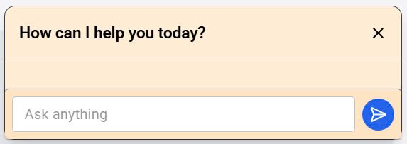
Test Case ID | Mô tả | Quy trình | Điều kiện tiên quyết | Kết quả mong đợi | Kết quả thực tế | Kết quả |  |  | Kết quả |  |  | Chú thích
 |  |  |  |  |  | Vòng 1 |  |  | Vòng 2
 |  |  |  |  |  | Trạng thái | Ngày kiểm tra | Người kiểm tra | Trạng thái | Ngày kiểm tra | Người kiểm tra
GUI_SHOW Nhắn tin
GUI-NT01 | [Message Input] Textbox | Đăng nhập thành công vào hệ thống | Đăng nhập thành công vào hệ thống | - Textbox hiển thị - Cho phép nhập ký tự - Placeholder: "Ask anything." | - Textbox hiển thị - Nhập được ký tự - Placeholder: "Ask anything." | Passed | 2025-04-07 | Mùi | Passed | 2025-04-09 | Mùi
GUI-NT02 | [Send Button] | Nhập nội dung vào ô nhắn tin | Có nội dung trong ô nhập | - Nút gửi màu xanh dương - Hiển thị icon gửi - Trạng thái: enabled | - Nút gửi màu xanh dương - Hiển thị icon gửi - Trạng thái: enabled | Passed | 2025-04-07 | Mùi | Passed | 2025-04-09 | Mùi
FUNCTION_SHOW Đổi mật khẩu
FUNC-NT01 | Gửi tin nhắn thành công | 1. Nhập nội dung vào ô nhắn tin 2. Click nút gửi | Đăng nhập thành công vào hệ thống | Tin nhắn hiển thị ở cửa sổ chat đúng định dạng, có timestamp | Tin nhắn hiển thị đúng, thời gian chính xác | Passed | 2025-04-07 | Mùi | Passed | 2025-04-09 | Mùi
FUNC-NT02 | Gửi tin nhắn rỗng | 1. Không nhập gì vào ô nhắn tin 2. Click gửi | Đăng nhập thành công vào hệ thống | Hệ thống báo lỗi: "Vui lòng nhập nội dung tin nhắn!" | Không hiển thị gì | Passed | 2025-04-07 | Mùi | Passed | 2025-04-09 | Mùi
FUNC-NT03 | Hiển thị tin nhắn nhận được | 1. Nhập nội dung vào ô nhắn tin 2. Click nút gửi 3. Nhận tin nhắn | Đăng nhập thành công vào hệ thống | Tin nhắn hiển thị đúng nội dung | Tin nhắn hiển thị đúng | Passed | 2025-04-07 | Mùi | Passed | 2025-04-09 | Mùi
FUNC-NT04 | Cuộn để xem tin nhắn cũ | 1. Có nhiều tin nhắn trước đó 2. Cuộn lên trong cửa sổ chat | Đã có lịch sử trò chuyện dài | Cửa sổ chat hiển thị lại các tin nhắn cũ đúng thứ tự | Cuộn được, hiển thị đúng | Passed | 2025-04-07 | Mùi | Passed | 2025-04-09 | Mùi
FUNC-NT05 | Gửi nhiều tin nhắn liên tục nhanh chóng | 1. Gửi 5–10 tin nhắn liên tục 2. Quan sát tốc độ phản hồi | Đăng nhập thành công vào hệ thống | Hệ thống xử lý mượt, hiển thị đúng thứ tự, không mất tin | Tin nhắn gửi hơi ổn định | Passed | 2025-04-07 | Mùi | Passed | 2025-04-09 | Mùi

